Tables de production employées
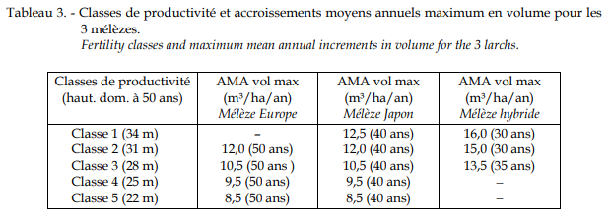
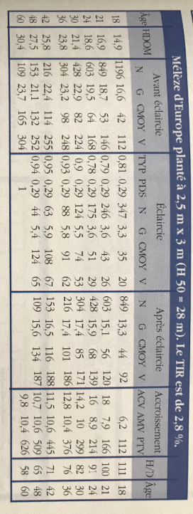
TABLES DE PRODUCTION EMPLOYEES

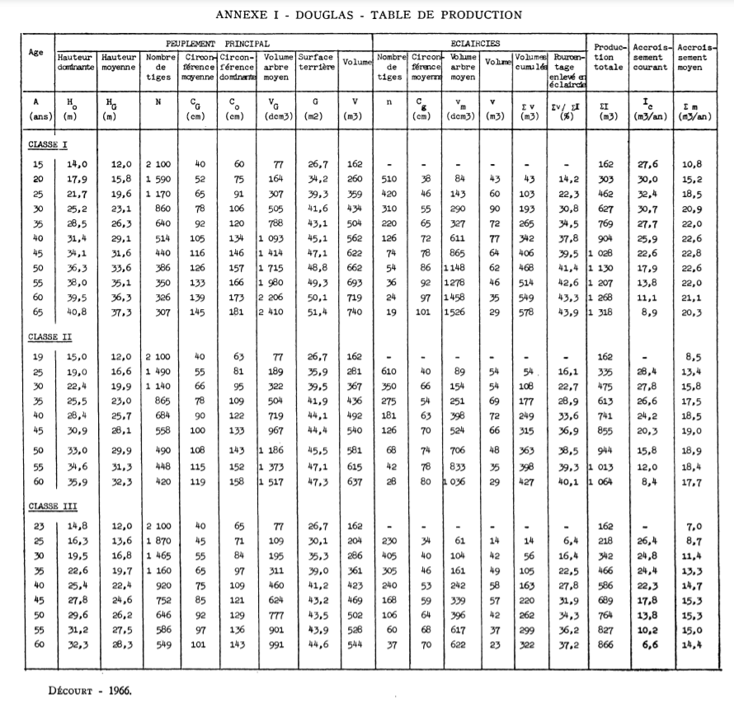
 | Douglas

 | Table utilisée : | Tables de Décourt pour le Douglas dans le nord-est du massif central

 |  | Classe de fertilité 2 (forte)

 | Source : | http://documents.irevues.inist.fr/bitstream/handle/2042/24918/RFF_1967_8-9_547.pdf?sequence=1

TABLES DE PRODUCTION EMPLOYEES

 | Mélèze d'Europe

 | Table utilisée : | Tables de Riou-Nivert pour le Mélèze d'Europe

 |  | Classe de fertilité moyenne employée, faute de table trouvée de fertilité supérieure.

 | Source : | Le Mélèze - Les Guides du Sylviculteur - IDF
 |  | https://www.gembloux.ulg.ac.be/gestion-des-ressources-forestieres/upload/Cahiers_forestiers/CaFor30.pdf

